画面遷移図ログイン
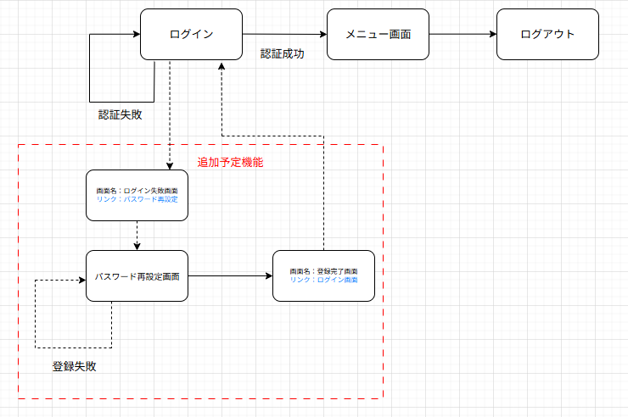
画面遷移図 | システム名 | グループ名 | 作成日 | 担当 | 承認印
 | task_mgmt_system | 57期 | 2025-08-08 | 寺西

画面遷移図メニュー
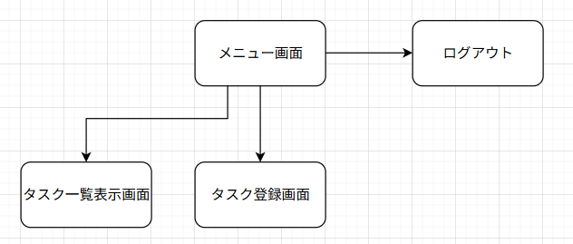
画面遷移図 | システム名 | グループ名 | 作成日 | 担当 | 承認印
 | task_mgmt_system | 57期 | 2025-08-12 | 寺西

詳細クラス図ログイン
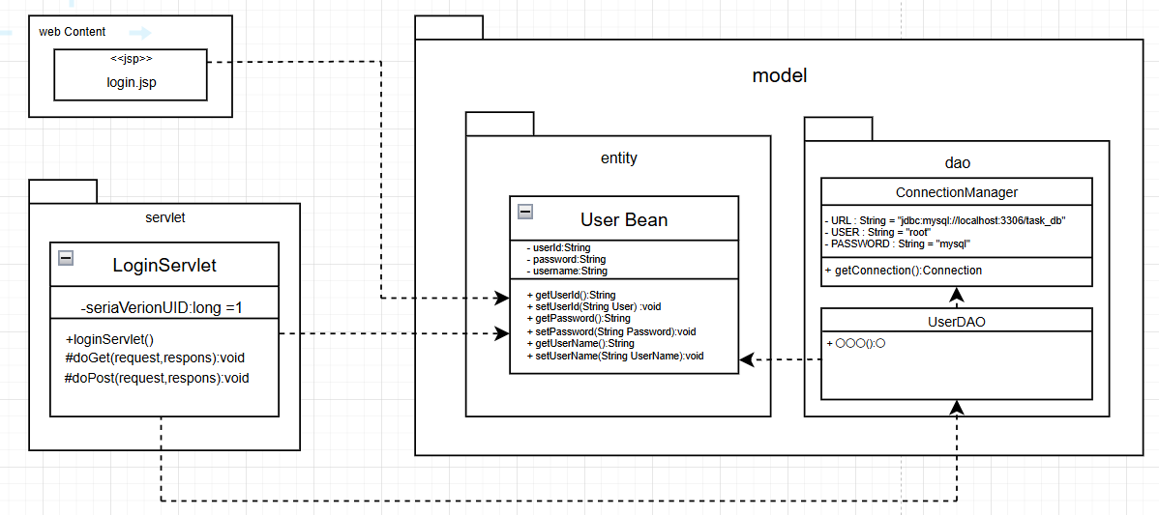
詳細クラス図 | システム名 | グループ名 | 作成日 | 担当 | 承認印
 | task_mgmt_system | 57期 | 2025-08-08 | 寺西

詳細クラス図メニュー
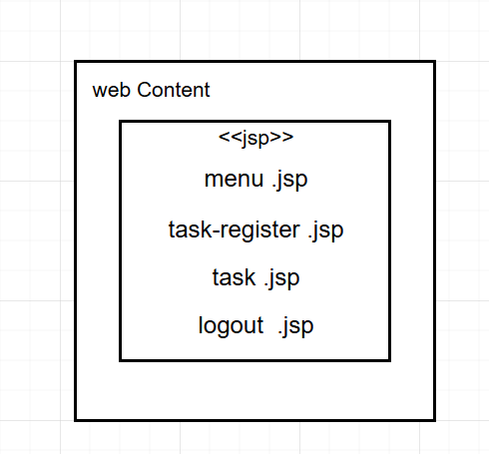
詳細クラス図 | システム名 | グループ名 | 作成日 | 担当 | 承認印
 | task_mgmt_system | 57期 | 2025-08-08 | 寺西

詳細クラス図パスワード
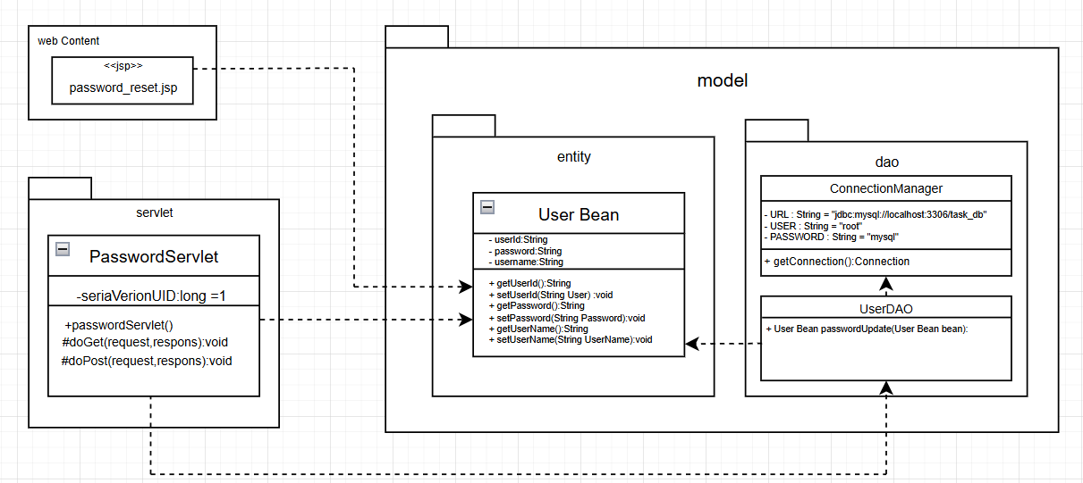
詳細クラス図 | システム名 | グループ名 | 作成日 | 担当 | 承認印
 | task_mgmt_system | 57期 | 2025-08-08 | 寺西

画面設計書ログイン
画面設計書 | システム名 |  | グループ名 |  | 作成日 | 担当 | 承認印
 | task_mgmt_system |  | 57期 |  | 2025-08-22 | 寺西

画面名称 | ログイン画面
画面レイアウト
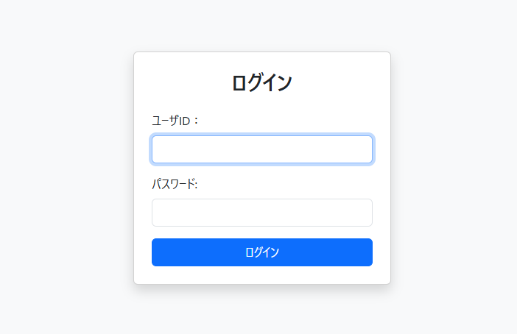

フォーム定義
action | Login Servlet |  |  |  |  | method | Post
識別ID | ラベル | type | name | value | 備考
userId | ユーザーID | text | userId | - | 入力必須、1~24文字以内
password | パスワード | password | password | - | 入力必須、1~32文字以内
submit | - | submit | - | ログイン | 押下時、ログイン判定を実行

画面設計書メニュー
画面設計書 | システム名 |  | グループ名 |  | 作成日 | 担当 | 承認印
 | task_mgmt_system |  | 57期 |  | 2025-08-22 | 寺西

画面名称 | メニュー画面
画面レイアウト
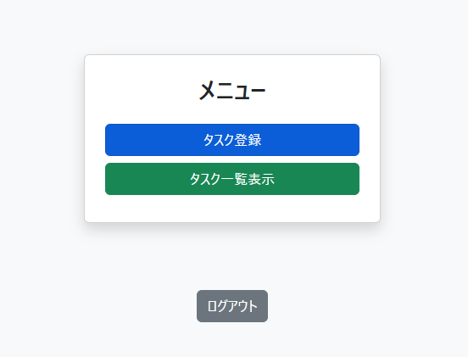

フォーム定義
action | menu.jsp |  |  |  |  | method | Post
識別ID | ラベル | type | name | value | 備考
submit | - | submit | - | タスク登録画面 | 押下時、タスク登録画面のページに飛ぶ
submit | - | submit | - | タスク一覧表示画面 | 押下時、タスク一覧表示画面のページに飛ぶ
submit | - | submit | - | ログアウト | 押下時、ログアウト画面のページに飛ぶ

画面設計書パスワード
画面設計書 | システム名 |  | グループ名 |  | 作成日 | 担当 | 承認印
 | task_mgmt_system |  | 57期 |  | 2025-08-22 | 寺西

画面名称 | パスワード再設定画面
画面レイアウト
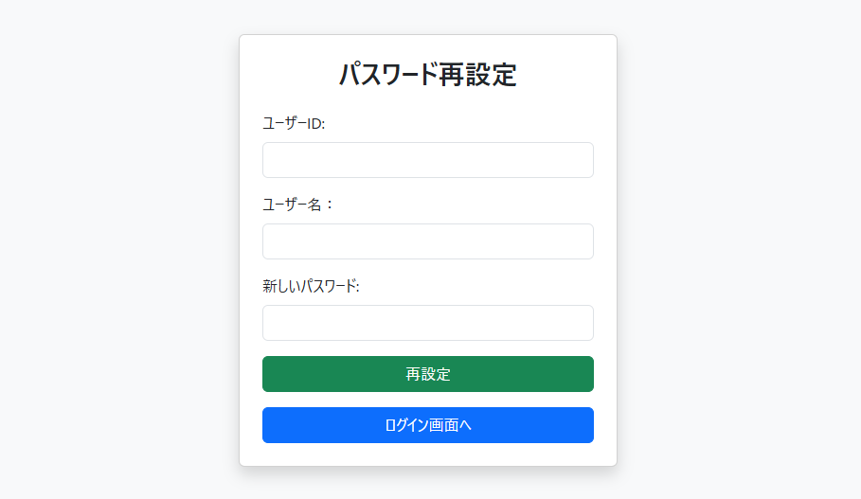

フォーム定義
action | Password Servlet |  |  |  |  | method | Post
識別ID | ラベル | type | name | value | 備考
userId | ユーザーID | text | userId | - | 入力必須、1~24文字以内
username | ユーザー名 | text | username | - | 入力必須、1~20文字以内
password | パスワード | password | password | - | 入力必須、1~32文字以内
submit | - | submit | - | 再設定 | 押下時、ユーザーIDとユーザー名があっているかどうかを判定し実行
submit | - | submit | - | ログアウト | 押下時、ログアウト画面のページに飛ぶ

